시중가 근거서류
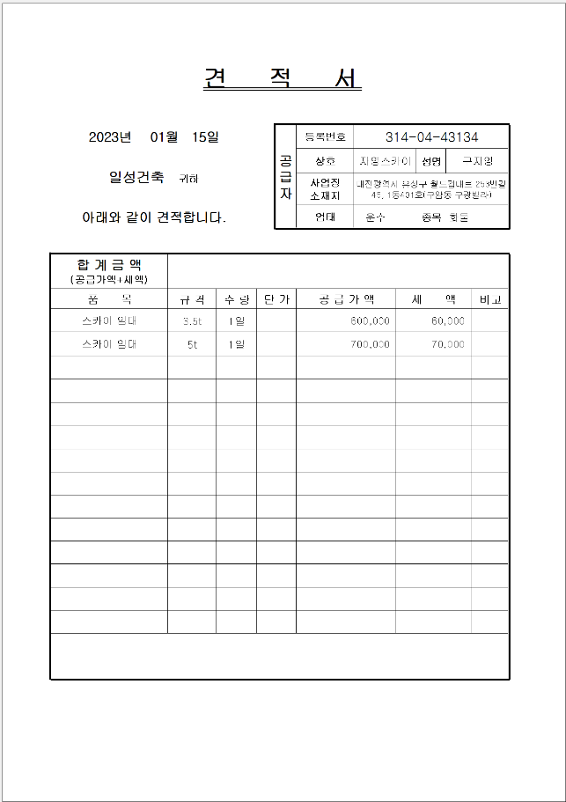
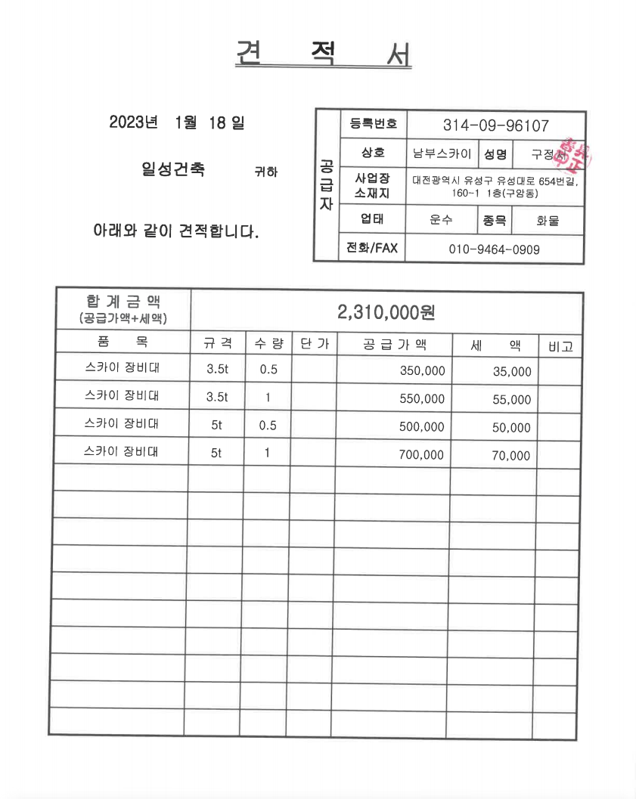
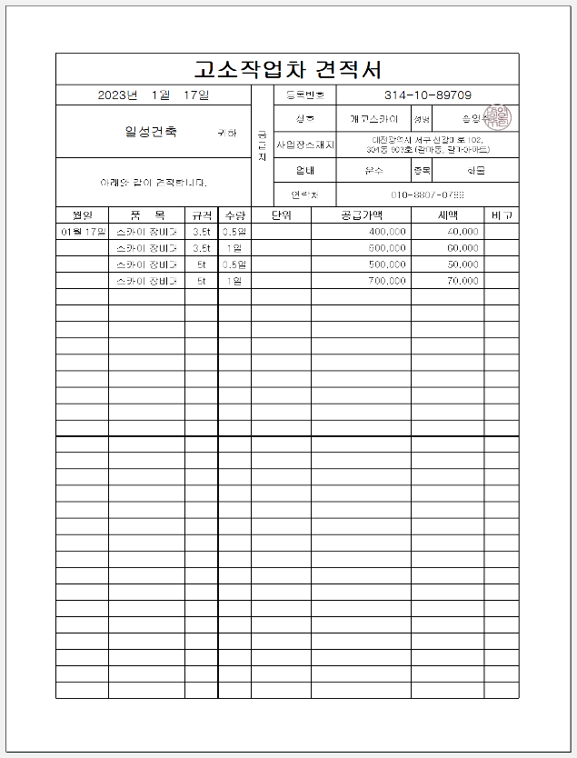
<첨부_고소할증 근거>
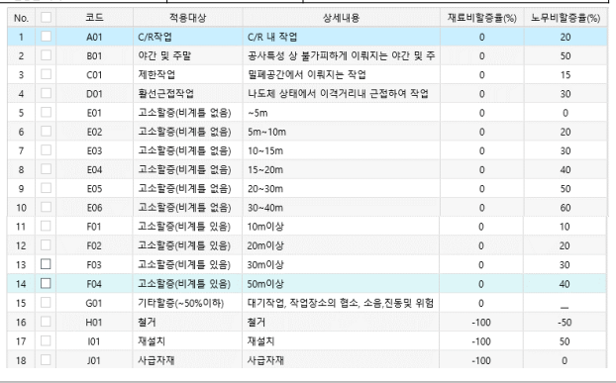

■ 사다리차 전문업체 견적서(999999)
코드 | 품목 | 규격 | 단가 | 적용기준
999999 | 스카이 임대 | 5ton | 700,000 | 시중가

<첨부_장비임대, 전문업체 견적서>

